Dashboard
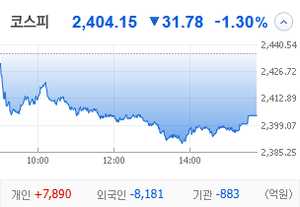
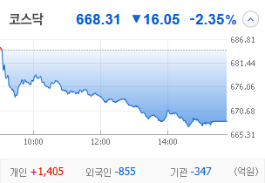
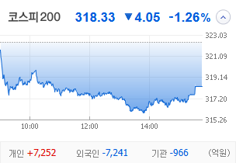
KOSPI | KOSDAQ | KOSPI 200 | 상승종목 |  |  |  |  |  |  |  | 종목별 투자정보
 |  |  | 번호 | 구분 | 등락률순위 | 종목명 | 현재가 | 전일비 | 등락률 | URL | 종목명 | SBS
 |  |  | 1 | KOSPI | 1 | 오리엔트바이오 | 1,236 | ↑ | 30% | ▶ | 현재가 |  |  | 20,000
 |  |  | 2 |  | 2 | SBS | 20,000 | ↑ | 30% | ▶ | 전일비 |  |  | ↑
 |  |  | 3 |  | 3 | 티와이홀딩스우 | 5,580 | ↑ | 30% | ▶ | 등락률 |  |  | 30%
 |  |  | 4 |  | 4 | 코오롱모빌리티그룹우 | 8,870 | ↑ | 30% | ▶ | 거래량 |  |  | 5,548,013
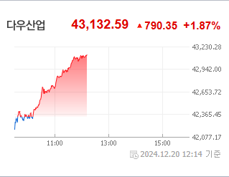
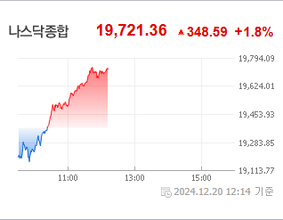
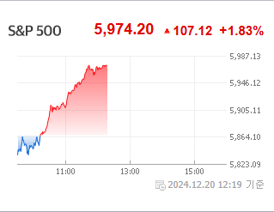
다우산업 | 나스닥 | S&P 500 | 5 |  | 5 | 남선알미우 | 21,400 | ↑ | 30% | ▶ | 시가총액(억) |  |  | 3,710
 |  |  | 6 |  | 6 | 남선알미늄 | 1,700 | ▲ | 20% | ▶ | 영업이익(억) |  |  | 583
 |  |  | 7 |  | 7 | HJ중공업 | 5,850 | ▲ | 13% | ▶ | 외국인비율(%) |  |  | 0
 |  |  | 8 |  | 8 | 성안머티리얼스 | 699 | ▲ | 10% | ▶ | PER(배) |  |  | 327.87
 |  |  | 9 |  | 9 | DB | 1,540 | ▲ | 8% | ▶ | ROE(%) |  |  | 5.45
 |  |  | 10 |  | 10 | HD현대마린솔루션 | 162,000 | ▲ | 8% | ▶ | PBR(배) |  |  | 0.43
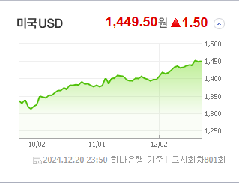
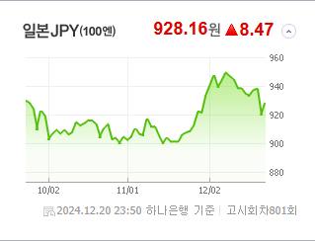
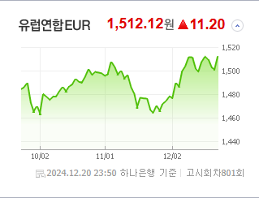
USD환율 | JPY환율 | EUR환율 | 1 | KOSDAQ | 1 | 에코아이 | 20,050 | ▲ | 16% | ▶
 |  |  | 2 |  | 2 | 퀀텀온 | 698 | ▲ | 15% | ▶ | 종목별 공시지표 |  | 오늘의 리포트
 |  |  | 13 |  | 3 | 인벤티지랩 | 17,420 | ▲ | 14% | ▶ | 파일명 | URL | 구분 | 개수
 |  |  | 14 |  | 4 | 듀켐바이오 | 9,080 | ▲ | 14% | ▶ |  | 일치 없음 | 시황정보 | 20
 |  |  | 15 |  | 5 | 켐트로스 | 4,560 | ▲ | 11% | ▶ |  |  | 투자정보 | 14
 |  |  | 16 |  | 6 | 케어젠 | 26,950 | ▲ | 10% | ▶ |  |  | 종목분석 | 28
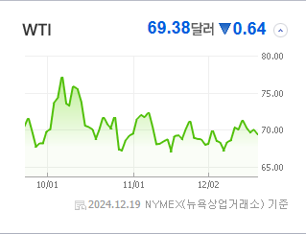
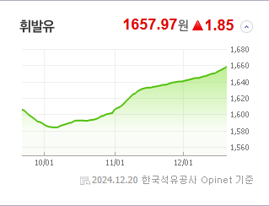
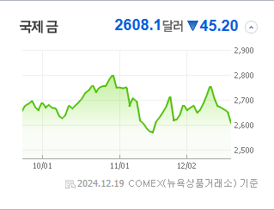
WIT | 유가 | 금 | 17 |  | 7 | 오스테오닉 | 6,070 | ▲ | 9% | ▶ |  |  | 산업분석 | 5
 |  |  | 18 |  | 8 | 에스유홀딩스 | 1,700 | ▲ | 9% | ▶ |  |  | 경제분석 | 1
 |  |  | 19 |  | 9 | 일승 | 4,590 | ▲ | 9% | ▶ |  |  | 경제전망리포트
 |  |  | 20 |  | 10 | 알티캐스트 | 1,185 | ▲ | 8% | ▶ |  |  | 파일명 | URL

 | 전일대비
건강관리업체및서비스 | 2.69%
해운사 | 1.98%
조선 | 1.61%
사무용전자제품 | 0.54%
가스유틸리티 | 0.53%
상업서비스와공급품 | 0.21%
생명보험 | 0.05%
석유와가스 | -0.03%
백화점과일반상점 | -0.06%
항공화물운송과물류 | -0.08%
가구 | -0.09%
다각화된소비자서비스 | -0.19%
자동차 | -0.24%
광고 | -0.30%
도로와철도운송 | -0.35%
양방향미디어와서비스 | -0.39%
컴퓨터와주변기기 | -0.45%
무역회사와판매업체 | -0.49%
복합유틸리티 | -0.53%
종이와목재 | -0.63%
기타 | -0.63%
다각화된통신서비스 | -0.66%
인터넷과카탈로그소매 | -0.68%
건설 | -0.68%
IT서비스 | -0.77%
섬유,의류,신발,호화품 | -0.90%
건축자재 | -0.95%
 | 업종별시세 |  | 주요 뉴스 |  |  |  |  |  |  |  | 종목별 이슈
 |  |  | 출처 |  | 제목 |  |  |  |  | URL | 제목 |  | 출처 | URL
 |  |  | #REF! |  | #REF! |  |  |  |  | #REF! | 코스피, 외인 매도 폭탄에 2400선으로…코스닥 2%↓ |  | 아시아경제 | ▶ | #REF!
 |  |  | #REF! |  | #REF! |  |  |  |  | #REF! | [특징주]"차기 지도자 이재명 1위"…여론조사에 테마주 강세 |  | 이데일리 | ▶ | #REF!
 |  |  | #REF! |  | #REF! |  |  |  |  | #REF! | ‘이재명 테마주’, 조기 대선 국면에 422% 주가 폭등 |  | 주간동아 | ▶ | #REF!
 |  |  | #REF! |  | #REF! |  |  |  |  | #REF! | 넷플릭스에서 '런닝맨'본다… 웨이브 '독점전략' 무너지나 |  | 미디어오늘 | ▶ | #REF!
 |  |  | #REF! |  | #REF! |  |  |  |  | #REF! | SBS-넷플릭스 전략적 파트너십 체결 동영상기사 |  | SBS | ▶ | #REF!
 |  |  | #REF! |  | #REF! |  |  |  |  | #REF! | 골때녀·그알' 넷플릭스서 본다…SBS 상한가 직행 |  | SBS Biz | ▶ | #REF!
 |  |  | #REF! |  | #REF! |  |  |  |  | #REF! | "데이터로 평가하니 공정성↑"…메가존클라우드, 콘텐츠 시상식 새 기..... |  | 아이뉴스24 | ▶ | #REF!
 |  |  | #REF! |  | #REF! |  |  |  |  | #REF! | [DD퇴근길] 우티, 티맵 손 떼고 우버 단독체제…넷플릭스에 올라탄 S... |  | 디지털데일리 | ▶ | #REF!
 |  |  | #REF! |  | #REF! |  |  |  |  | #REF! | [특징주] SBS, 넷플릭스와 콘텐츠 공급 계약 체결 소식에 상한가 직... |  | 매일경제 | ▶ | #REF!
 |  |  | #REF! |  | #REF! |  |  |  |  | #REF! | 기업공시 [12월 20일] |  | 서울경제 | ▶ | #REF!
 |  |  | #REF! |  | #REF! |  |  |  |  | #REF! | 20일 코스피·코스닥 주요 공시 |  | 매일경제 | ▶ | #REF!
 |  |  | #REF! |  | #REF! |  |  |  |  | #REF! | 코스피, 외인 매도 폭탄에 2400선으로…코스닥 2%↓ |  | 아시아경제 | ▶ | #REF!
 |  |  | #REF! |  | #REF! |  |  |  |  | #REF! | [코스피 마감]다시 시작된 외인 엑소더스…2400선 진땀 사수 |  | 이데일리 | ▶ | #REF!
 |  |  | #REF! |  | #REF! |  |  |  |  | #REF! | 투자판단관련주요경영사항 |  | SBS | ▶ | #REF!
 |  |  | #REF! |  | #REF! |  |  |  |  | #REF! | [코스피 마감]다시 시작된 외인 엑소더스…2400선 진땀 사수 |  | 이데일리 | ▶ | #REF!
 |  |  | #REF! |  | #REF! |  |  |  |  | #REF! | "대선 도전하나?" 질문받더니…우원식 반응에 '테마주' 술렁 |  | 한국경제 | ▶ | #REF!
 |  |  | #REF! |  | #REF! |  |  |  |  | #REF! | [코스피 마감]다시 시작된 외인 엑소더스…2400선 진땀 사수 |  | 이데일리 | ▶ | #REF!
 |  |  | #REF! |  | #REF! |  |  |  |  | #REF! | 코스피, 외인·기관 매도 물량에 2400선 붕괴 |  | 이데일리 | ▶ | #REF!
 |  |  | #REF! |  | #REF! |  |  |  |  | #REF! | 특수관계인으로부터받은담보 |  | 남선알미늄 | ▶ | #REF!

